缺陷报告
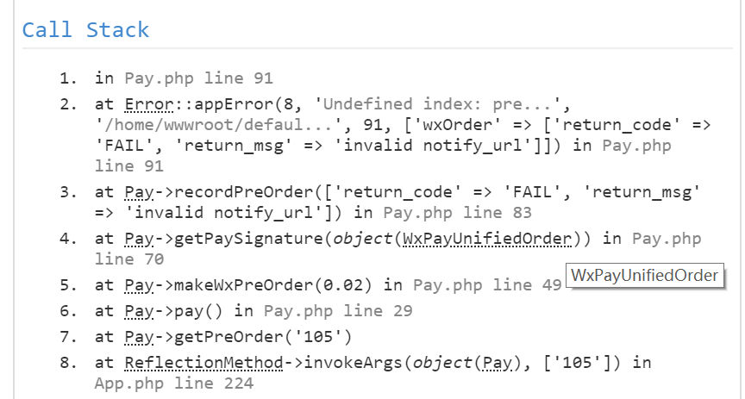
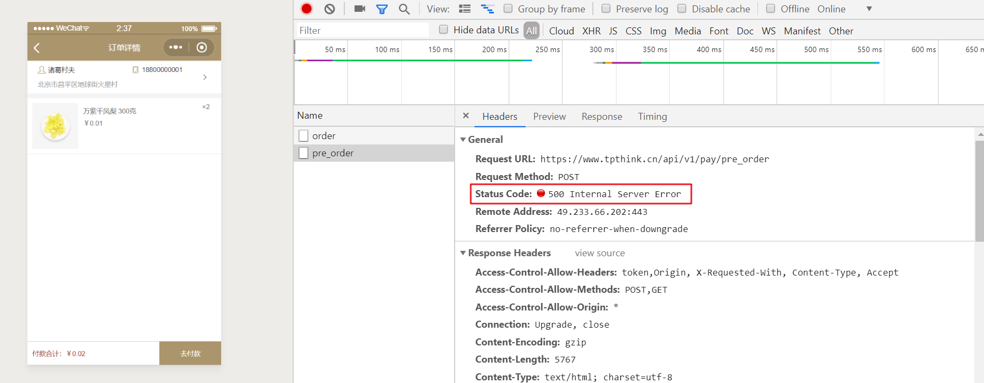
缺陷ID | 缺陷标题 | 缺陷状态 | 严重程度 | 优先级 | 所属模块 | 缺陷描述 | 附件
bug101 | 正常下单成功后支付失败 | new | P0 | P0 | Ego核心业务 | 1.打开小程序 2.选中商品添加购物车进行下单 3.在订单详情点击去付款 预期结果：能够呼起微信支付 实际结果：无响应

